Tabella_1
Tab.1 - Suolo consumato e non nei pIù importanti grandi comuni (ha e %). Anno 2015 (1)
Grandi comuni | Suolo consumato (ha) | Suolo non consumato (ha) | Suolo consumato (%) | Suolo non consumato (%)
Torino | 8,192.50 | 4,814.95 | 63.0 | 37.0
Genova | 5,750.51 | 18,283.76 | 23.9 | 76.1
Milano | 10,402.32 | 7,779.84 | 57.2 | 47.7
Bologna | 4,270.50 | 9,814.34 | 30.3 | 69.7
Firenze | 4,263.82 | 5,968.11 | 41.7 | 58.3
ROMA | 31,458.31 | 97,122.16 | 24.5 | 75.5
Napoli | 7,329.21 | 4,510.72 | 61.9 | 38.1
Bari | 4,859.47 | 6,758.81 | 41.8 | 58.2
Palermo | 6,303.00 | 9,705.98 | 39.4 | 60.6
Catania | 5,020.24 | 13,152.79 | 27.6 | 72.4
Totale grandi comuni | 87,849.88 | 177,911.46 | 33.1 | 66.9
Fonte: ISPRA
(1) Risoluzione a 10 metri

Graf.1 - Suolo consumato e non nei grandi comuni (ha e %). Anno 2015 (1)

Fonte: Elaborazioni Ufficio di Statistica Roma Capitale su dati ISPRA

Tabella_2
Tab.2 - Suolo consumato e non per municipio. Anni 2012 e 2015 (1)
Municipi | 2012 |  | 2015
 | % Non consumato | % Consumato | % Non consumato | % Consumato
 | (m2) | (m2) | (m2) | (m2)
I | 24.9 | 75.1 | 24.9 | 75.1
II | 33.1 | 66.9 | 33.1 | 66.9
III | 80.7 | 19.3 | 80.6 | 19.6
IV | 60.3 | 39.7 | 60.0 | 40.6
V | 36.2 | 63.8 | 35.6 | 65.3
VI | 71.6 | 28.4 | 71.5 | 28.7
VII | 48.4 | 51.6 | 48.3 | 51.9
VIII | 74.4 | 25.6 | 74.4 | 25.8
IX | 81.9 | 18.1 | 81.8 | 18.6
X | 79.2 | 20.8 | 79.2 | 21.0
XI | 72.6 | 27.4 | 72.7 | 27.0
XII | 76.2 | 23.8 | 76.5 | 22.2
XIII | 79.1 | 20.9 | 79.1 | 21.1
XIV | 85.4 | 14.6 | 85.4 | 14.9
XV | 85.8 | 14.2 | 85.8 | 14.2
Totale | 75.6 | 24.4 | 75.6 | 24.5
Fonte: Elaborazioni Ufficio di Statistica di Roma Capitale su dati ISPRA
(1) I livelli di accuratezza dei dati del 2012 non sono identici a quelli del 2015, i primi hanno una risoluzione a 5 metri i secondi a 10; per permettere la confrontabilità la cartografia del 2012 è stata ricampionata e migliorata attraverso le correzioni di alcuni errori di omissione.

Graf.2 - Suolo consumato e non per municipio. Anni 2012 e 2015 (1)

Fonte: Elaborazioni Ufficio di Statistica Roma Capitale su dati ISPRA

Figure_1-2-3
Fig.11.1 - % Suolo consumato per municipio. Roma Capitale. Anno 2015 | Fig.11.2 - % Suolo consumato per sezioni di censimento. Roma Capitale. Anno 2015
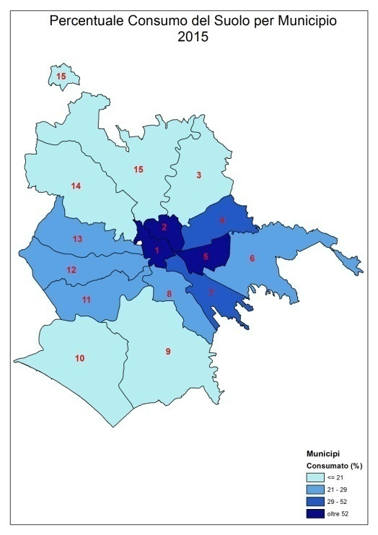
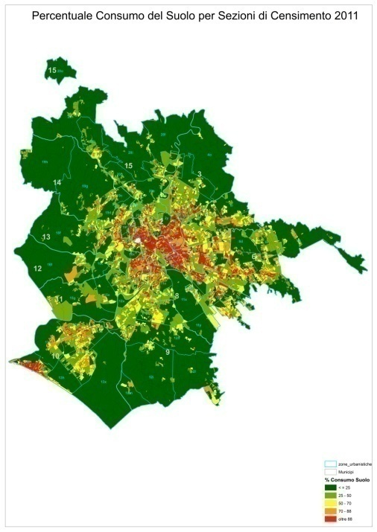

Fonte: Elaborazioni Ufficio di Statistica Roma Capitale su dati ISPRA | Fonte: Elaborazioni Ufficio di Statistica Roma Capitale su dati ISPRA

Fig.11.3 - % di consumo di suolo per aree di rispetto aree fluviali e costiere. Roma Capitale. Anno 2015
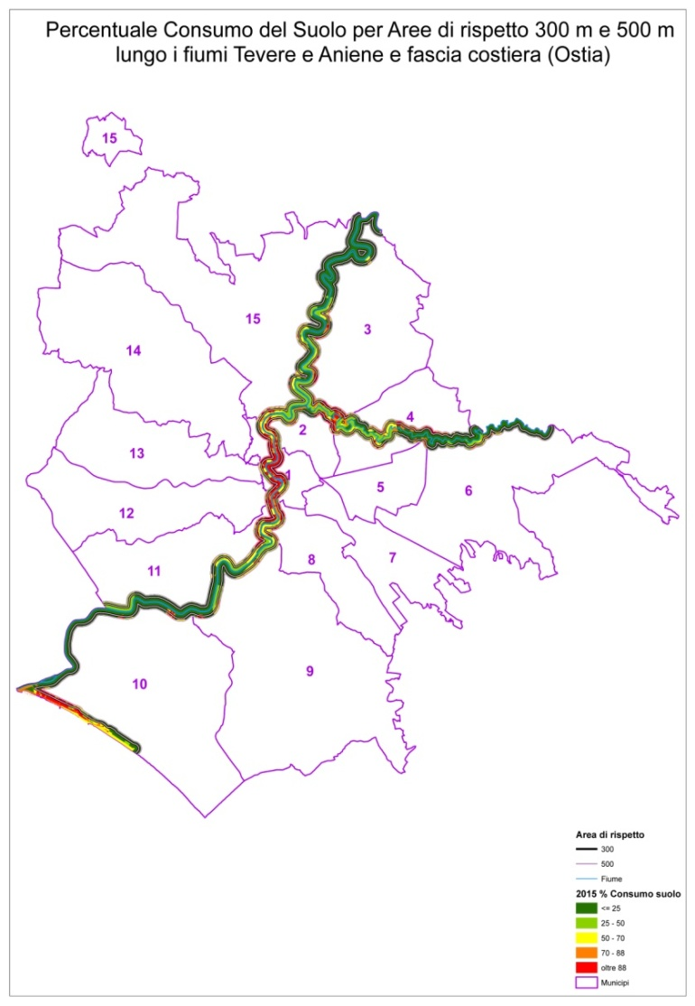

Fonte: Elaborazioni Ufficio di Statistica Roma Capitale su dati ISPRA

